Sheet1
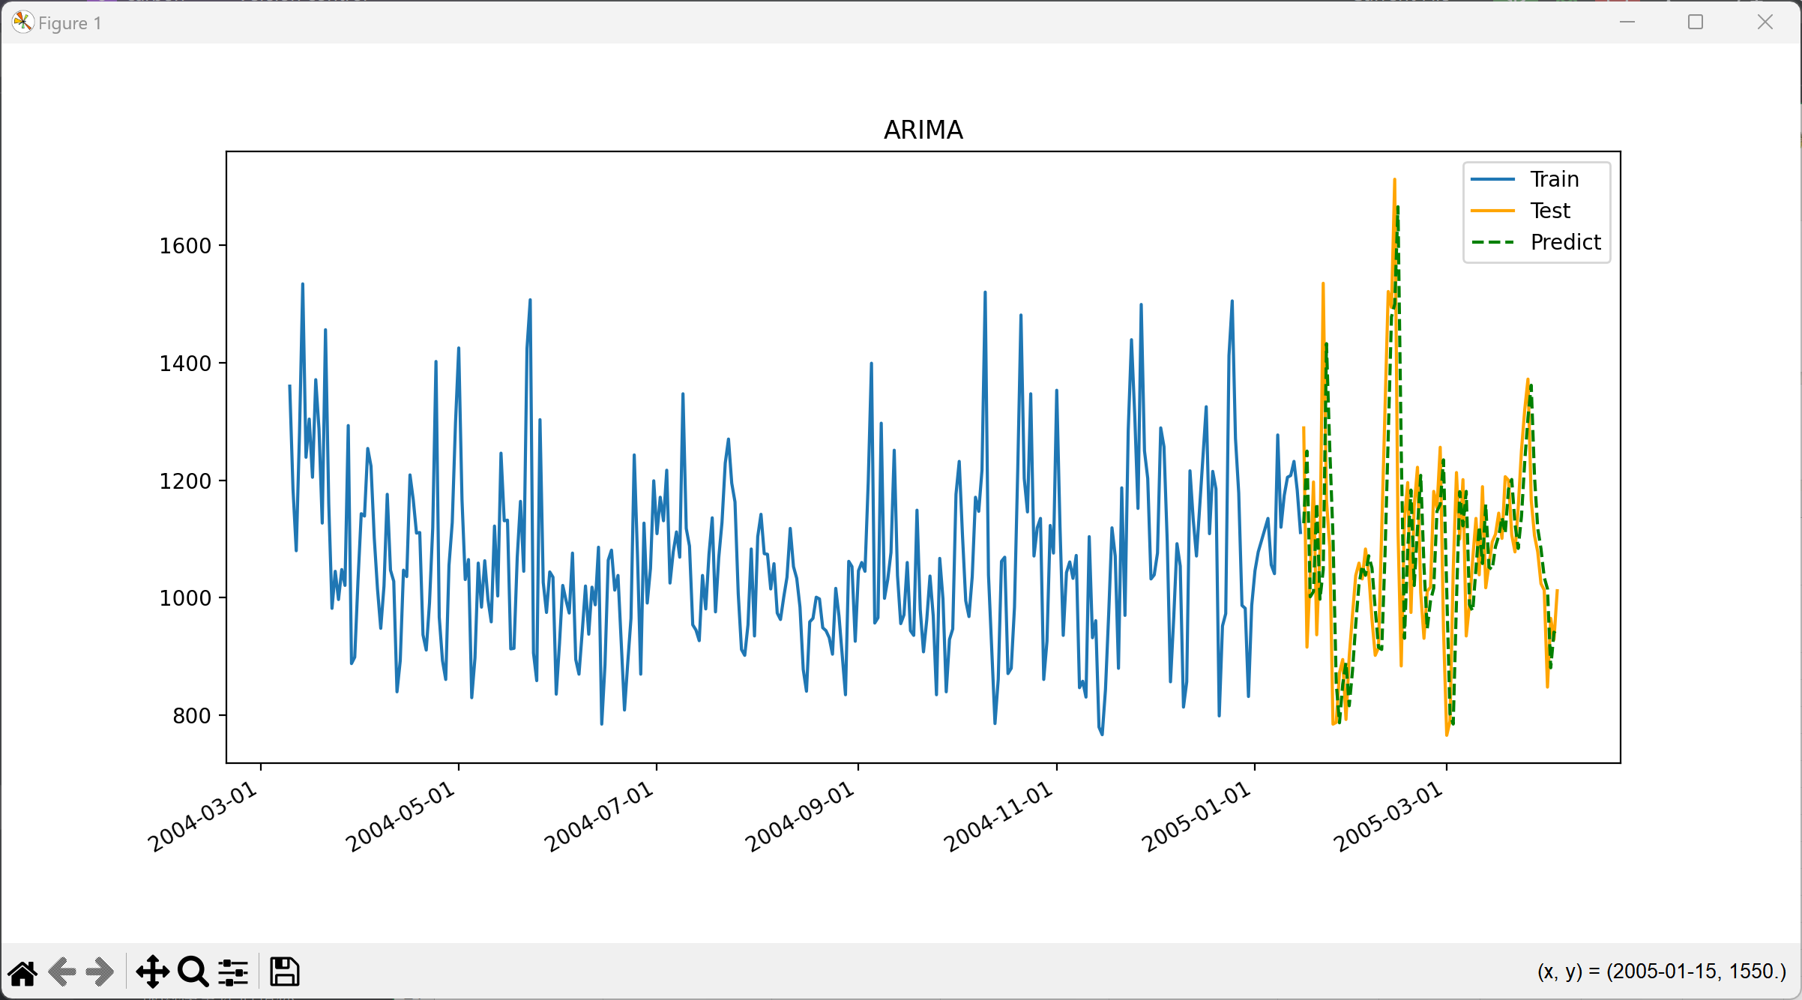
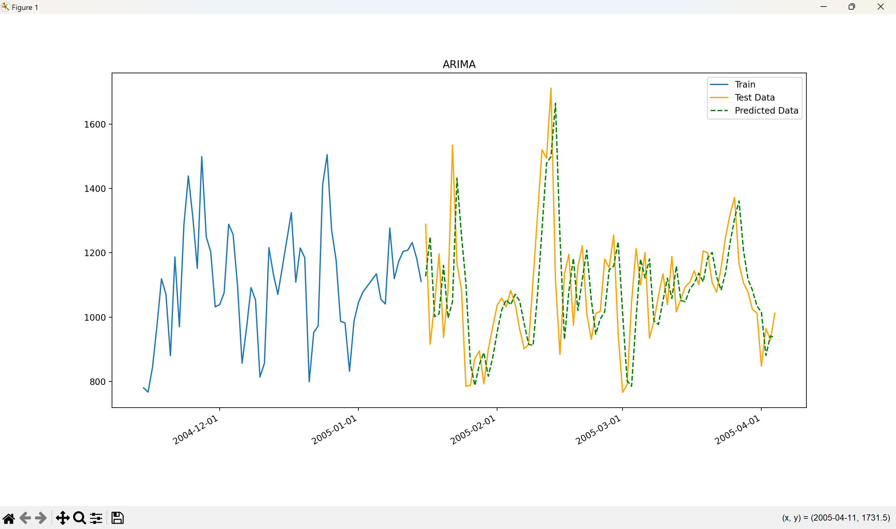
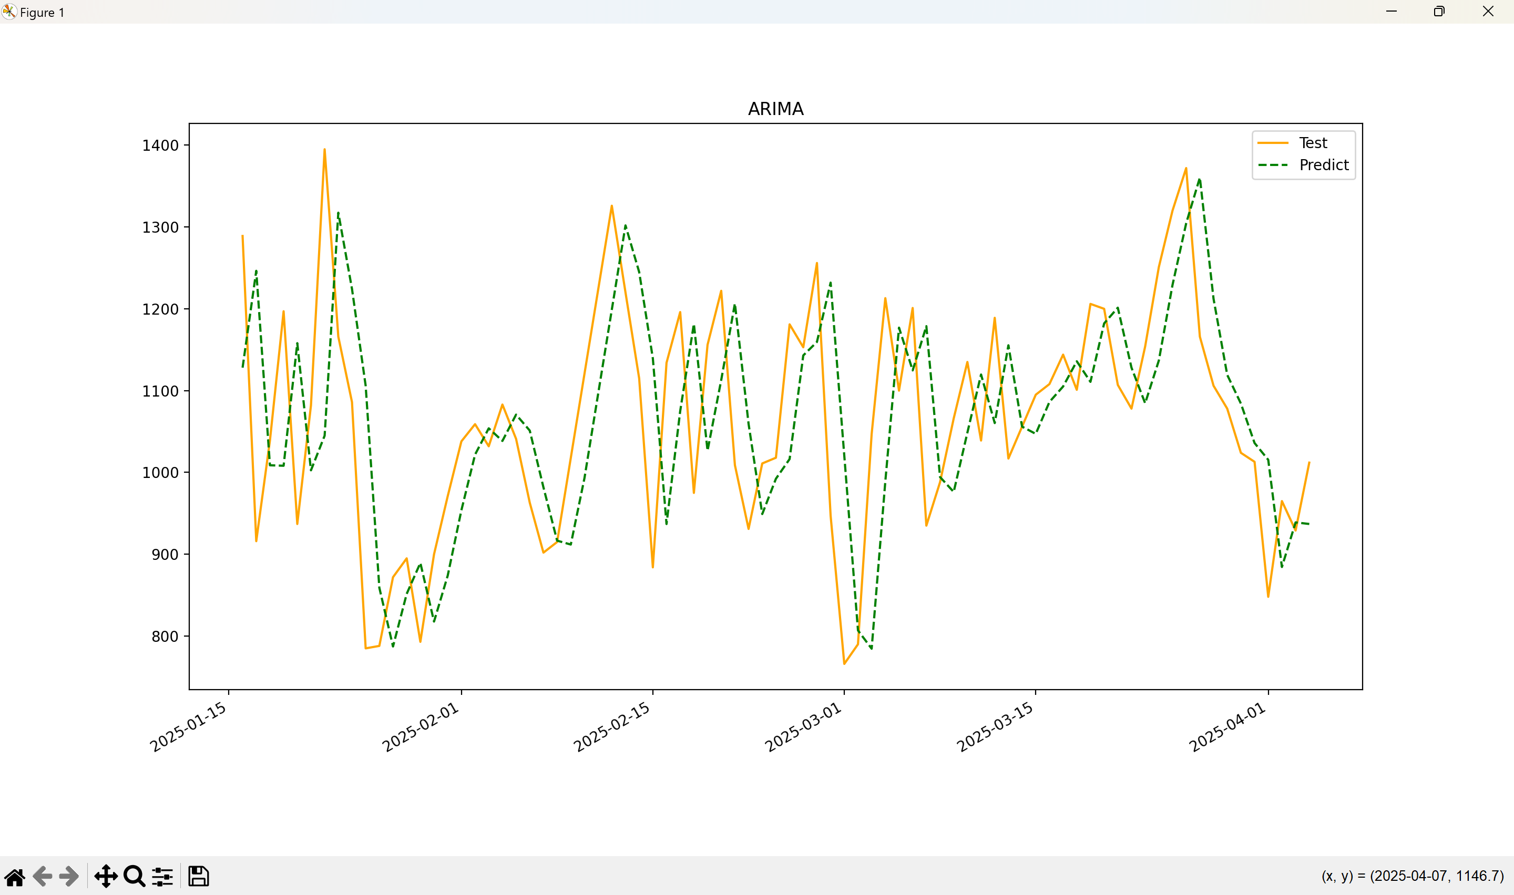
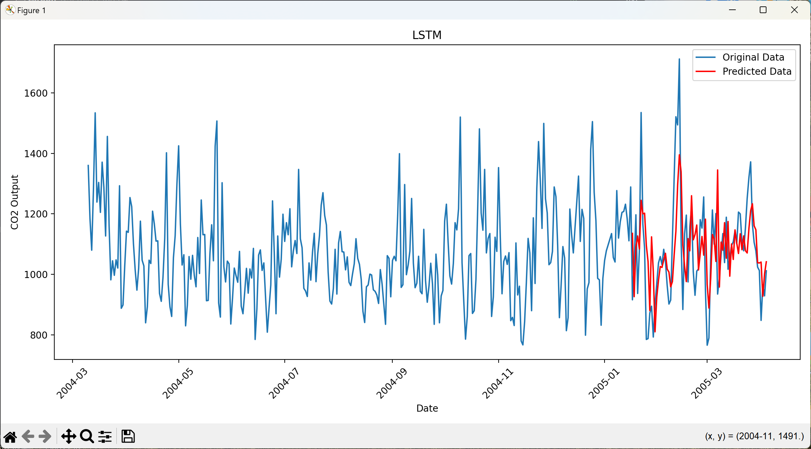
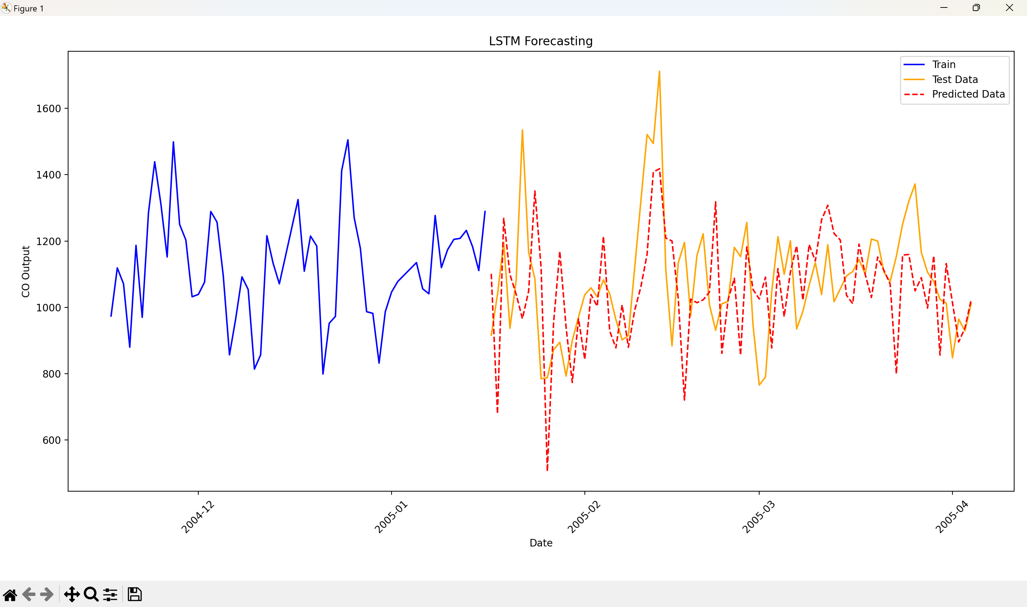
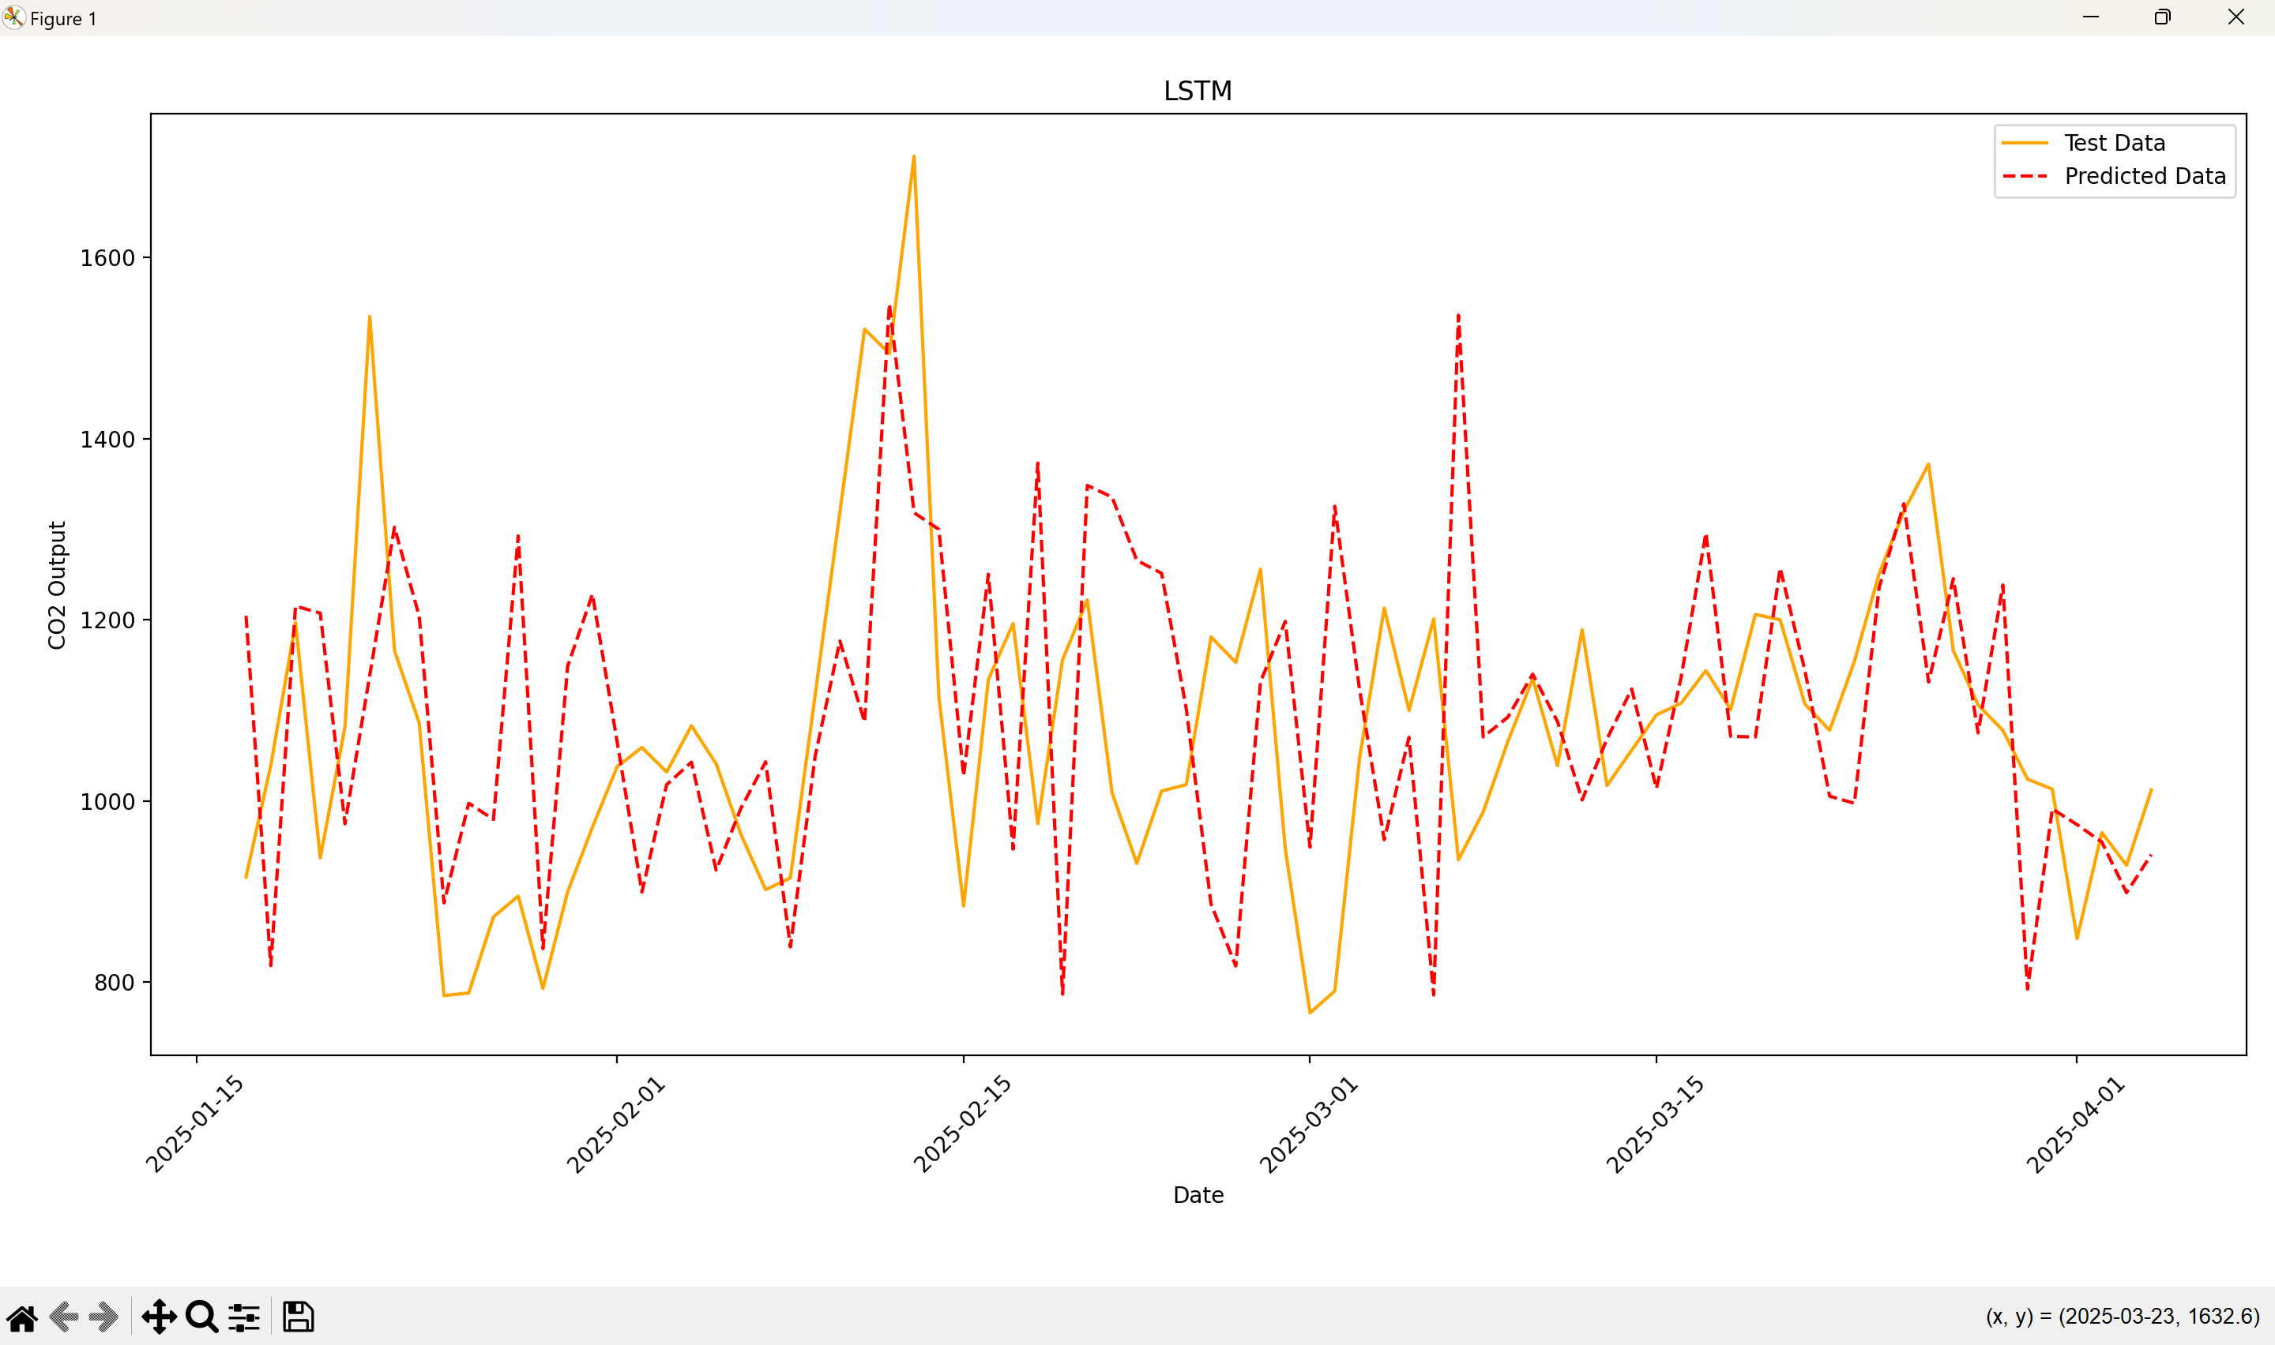
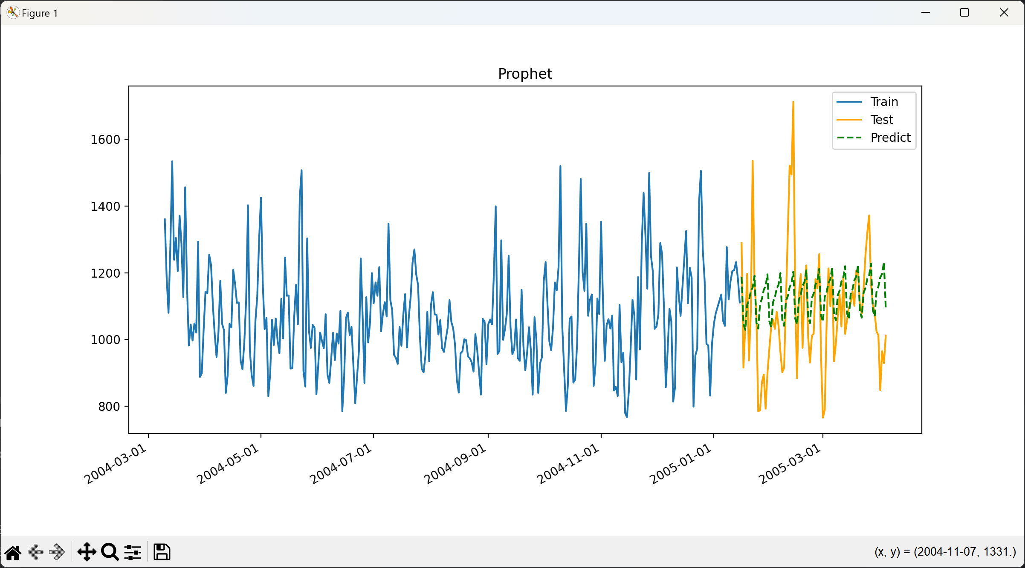
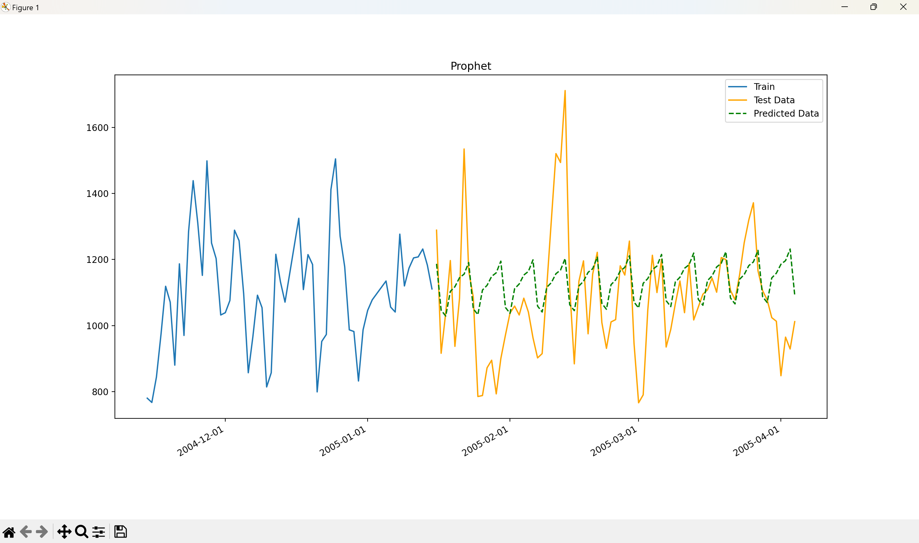
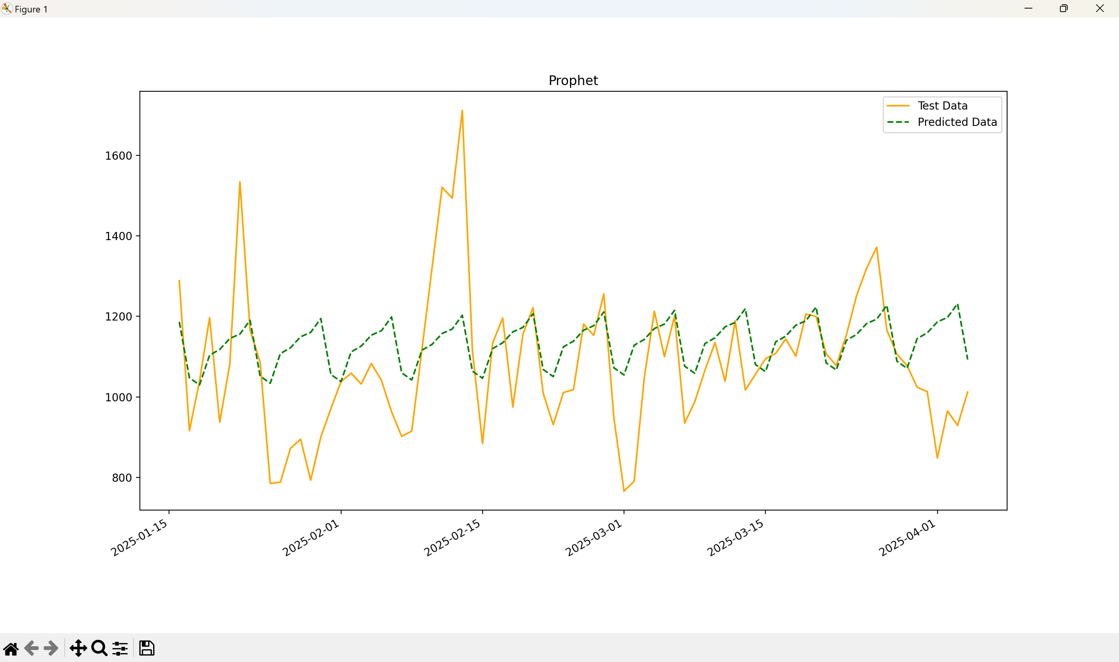
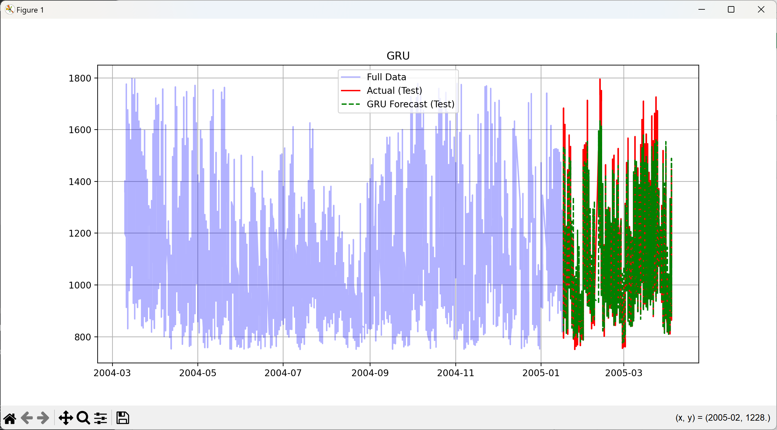
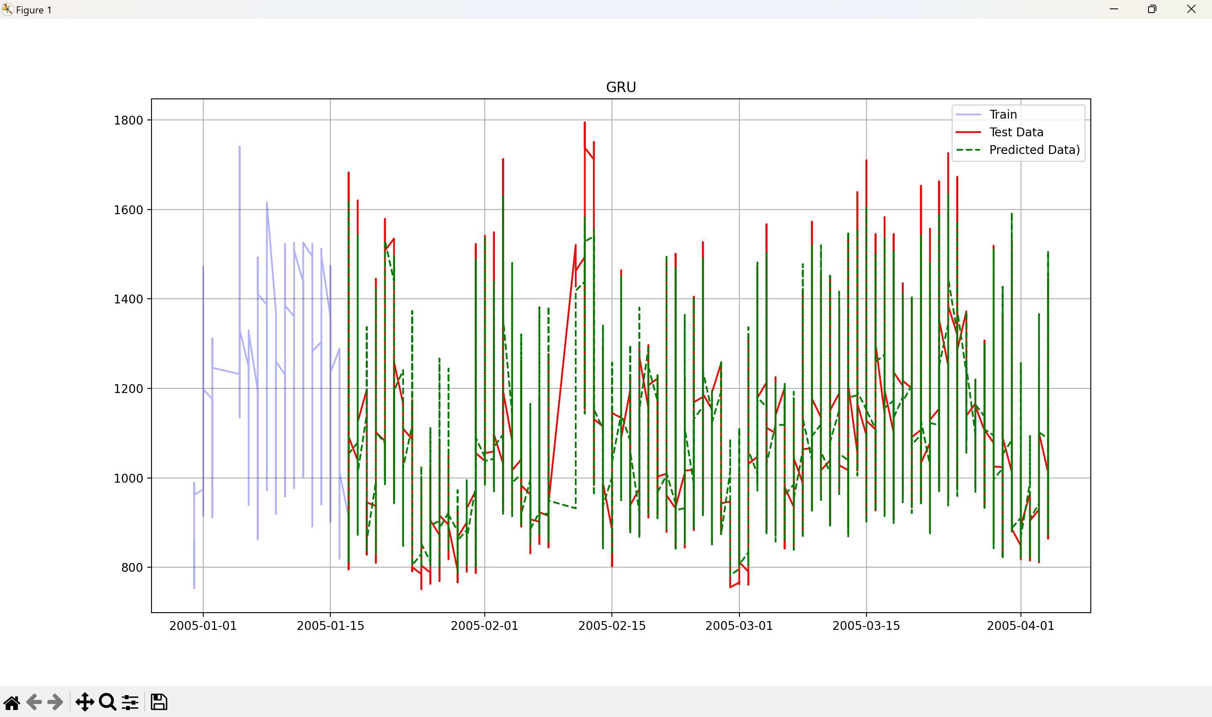
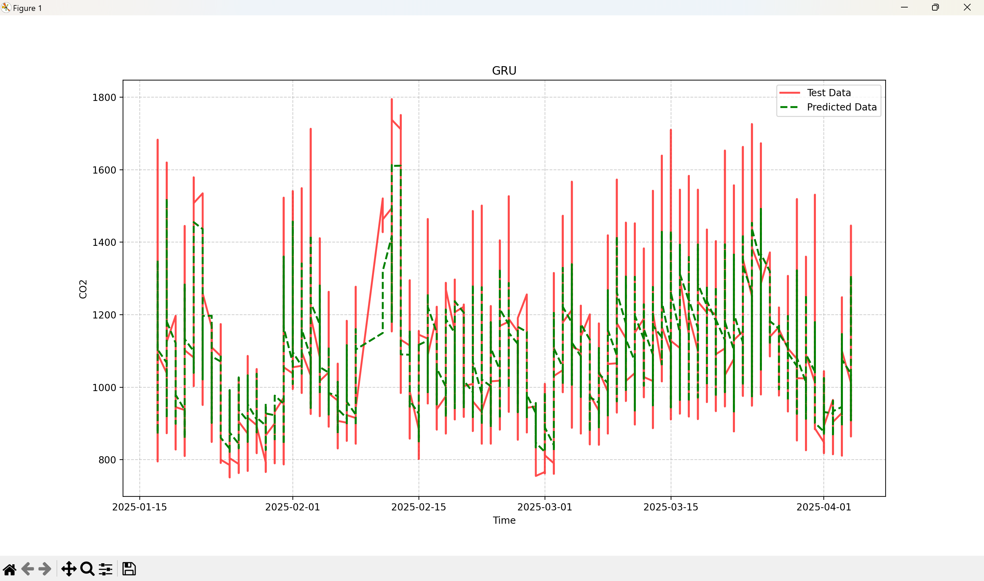
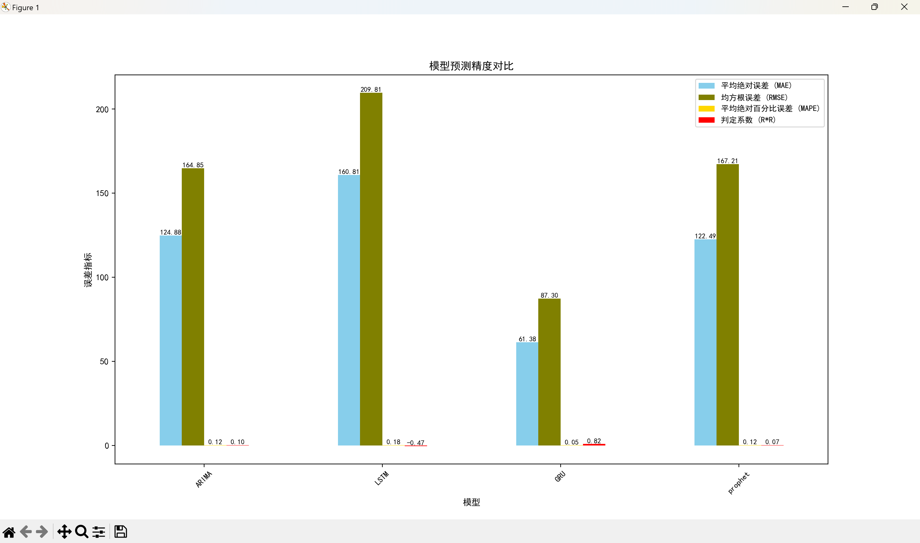
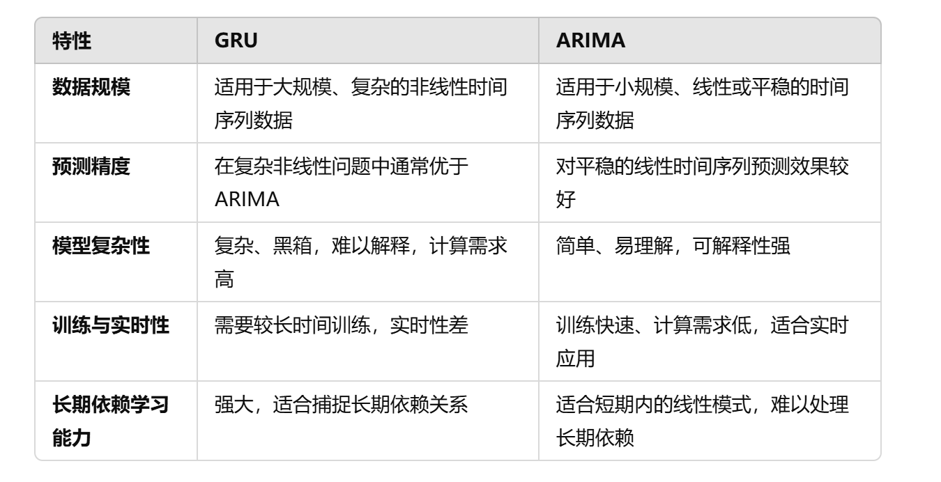
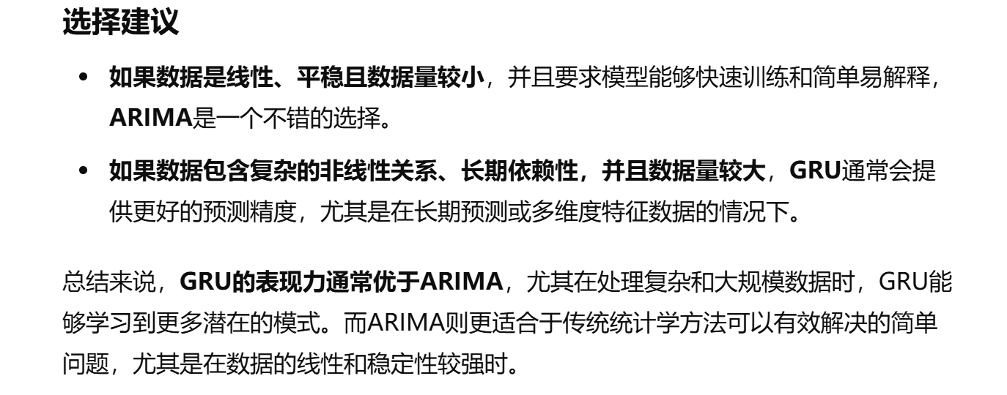
MODEL | MAE | RMSE | MAPE | R²
ARIMA | 7.3933 | 7.3933 | 1.85% | -2.2796
LSTM | 43.8611 | 44.8334 | 4.54% | -22.3725
GRU | 13.6218 | 16.7755 | 3.82% | -9.5531
prophet | 75.8214 | 80.2124 | 19.08% | -127.6807
几千条数据集训练结果

MODEL | MAE | RMSE | MAPE | R²
ARIMA | 124.8808 | 164.852 | 11.73% | 0.0995
LSTM | 160.8132 | 209.8054 | 17.91% | -0.4669 | 提高训练轮数，百分比误差增加
GRU | 61.378 | 87.3041 | 5.39% | 0.8151 | 训练轮数提高，时间太长，目前6分钟
prophet | 122.4928 | 167.2147 | 12.03% | 0.0735

